каркас шк
Эскиз | Наименование | № арт | Размер | Каркас без фасада
 | Шкаф настенный 1-но дверный Н=600мм | 25 | 250мм | 1800
 |  | 26 | 300мм | 1850
 |  | 27 | 350мм | 1900
 |  | 28 | 400мм | 1950
 |  | 29 | 450мм | 2000
 |  | 30 | 500мм | 2500
 | Шкаф настенный 1-но дверный Н=720мм | 31 | 250мм | 1800
 |  | 32 | 300мм | 1900
 |  | 33 | 350мм | 1950
 |  | 34 | 400мм | 2000
 |  | 35 | 450мм | 2050
 |  | 36 | 500мм | 2100
 |  | 37 | 600мм | 2200
 | Шкаф настенный 1-но дверный Н=920мм | 38 | 250мм | 1850
 |  | 39 | 300мм | 1950
 |  | 40 | 350мм | 2000
 |  | 41 | 400мм | 2100
 |  | 42 | 450мм | 2150
 |  | 43 | 500мм | 2200
 |  | 44 | 600мм | 2300
 | Шкаф настенный 2-х дверный Н=600мм | 45 | 500мм | 2000
 |  | 46 | 600мм | 2050
 |  | 47 | 700мм | 2200
 |  | 48 | 800мм | 2250
 |  | 49 | 900мм | 2350
 | Шкаф настенный 2-х дверный Н=720мм | 50 | 500мм | 2050
 |  | 51 | 600мм | 2150
 |  | 52 | 700мм | 2250
 |  | 53 | 800мм | 2450
 |  | 54 | 900мм | 2500
 | Шкаф настенный 2-х дверный Н=920мм | 55 | 500мм | 2450
 |  | 56 | 600мм | 2500
 |  | 57 | 700мм | 2600
 |  | 58 | 800мм | 2750
 |  | 59 | 900мм | 2850
 | Шкаф настенный 1-но дверный с открытой нишей Н=720мм | 60 | 300мм | 1900
 |  | 61 | 350мм | 2050
 |  | 62 | 400мм | 2200
 |  | 63 | 450мм | 2250
 |  | 64 | 500мм | 2450
 |  | 65 | 600мм | 2550
 | Шкаф настенный 1-но дверный с открытой нишей Н=920мм | 66 | 300мм | 2050
 |  | 67 | 350мм | 2150
 |  | 68 | 400мм | 2250
 |  | 69 | 450мм | 2400
 |  | 70 | 500мм | 2550
 |  | 71 | 600мм | 2650
 | Шкаф настенный 2-х дверный с открытой нишей Н=720мм | 72 | 600мм | 2600
 |  | 73 | 700мм | 2700
 |  | 74 | 800мм | 2850
 |  | 75 | 900мм | 2000
 | Шкаф настенный 2-х дверный с открытой нишей Н=920мм | 76 | 600мм | 2700
 |  | 77 | 700мм | 2750
 |  | 78 | 800мм | 2950
 |  | 79 | 900мм | 3050
 | Шкаф настенный 2-х дверный Н=720мм | 80 | 500мм | 2500
 |  | 81 | 600мм | 2550
 |  | 82 | 700мм | 2600
 |  | 83 | 800мм | 2650
 |  | 84 | 900мм | 2700
 |  | 85 | 1000мм | 2750
 | Шкаф настенный 2-х дверный Н=920мм | 86 | 500мм | 2550
 |  | 87 | 600мм | 2600
 |  | 88 | 700мм | 2750
 |  | 89 | 800мм | 2950
 | Шкаф настенный (хлебница) 1-но дверный Н=300мм | 90 | 500мм | 1600
 |  | 91 | 600мм | 1650
 |  | 92 | 700мм | 1700
 |  | 93 | 800мм | 1850
 |  | 94 | 900мм | 2000
 |  | 95 | 1000мм | 2100
 | Шкаф настенный (хлебница) 1-но дверный Н=360мм | 96 | 500мм | 1750
 |  | 97 | 600мм | 1850
 |  | 98 | 700мм | 1900
 |  | 99 | 800мм | 1950
 |  | 100 | 900мм | 2100
 |  | 101 | 1000мм | 2150
 | Шкаф настенный (хлебница) 1-но дверный Н=460мм | 102 | 500мм | 1900
 |  | 103 | 600мм | 1950
 |  | 104 | 700мм | 2000
 |  | 105 | 800мм | 2050
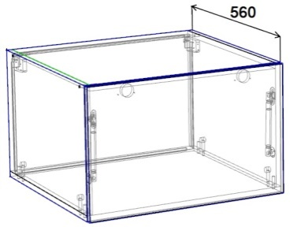 шкаф Антресоль дно накладное-глубина 560, крепление дна шкант+эксцентрик | Шкаф настенный (антресоль) 1-но дверный Н=360мм без полки | 106 | 500мм | 2200
 |  | 107 | 600мм | 2300
 |  | 108 | 700мм | 2450
 |  | 109 | 800мм | 2550
 |  | 110 | 900мм | 2650
 |  | 111 | 1000мм | 2750
 | Шкаф настенный (антресоль) 1-но дверный Н=460мм 1 полка | 112 | 500мм | 2600
 |  | 113 | 600мм | 2700
 |  | 114 | 700мм | 2950
 |  | 115 | 800мм | 3100
 | Шкаф настенный (полка открытая) Н=200мм | 116 | 500мм | 1300
 |  | 117 | 600мм | 1400
 |  | 118 | 700мм | 1450
 |  | 119 | 800мм | 1500
 |  | 120 | 900мм | 1550
 |  | 121 | 1000мм | 1600
 | Шкаф настенный с открытыми полками Н=600мм | 122 | 150мм | 1350
 |  | 123 | 200мм | 1400
 |  | 124 | 250мм | 1450
 |  | 125 | 300мм | 1500
 | Шкаф настенный с открытыми полками Н=720мм | 126 | 150мм | 1400
 |  | 127 | 200мм | 1450
 |  | 128 | 250мм | 1500
 |  | 129 | 300мм | 1550
 | Шкаф настенный с открытыми полками Н=920мм | 130 | 150мм | 1500
 |  | 131 | 200мм | 1550
 |  | 132 | 250мм | 1650
 |  | 133 | 300мм | 1700
 | Шкаф настенный торцевой Н=600мм (скос) | 134 | 300мм | 1800
 |  | 135 | 400мм | 1850
 | Шкаф настенный торцевой Н=720мм (скос) | 136 | 300мм | 1950
 |  | 137 | 400мм | 2050
 | Шкаф настенный торцевой Н=920мм (скос) | 138 | 300мм | 2050
 |  | 139 | 400мм | 2150
 | Шкаф настенный торцевой Н=600мм (радиус) | 140 | 300мм | 1750
 | Шкаф настенный торцевой Н=720мм (радиус) | 141 | 300мм | 1950
 | Шкаф настенный торцевой Н=920мм (радиус) | 142 | 300мм | 2150
 | Шкаф настенный с открытыми полками Н=600мм (скос,радиус) | 143 | 300мм | 1750
 |  | 144 | 400мм | 1850
 | Шкаф настенный с открытыми полками Н=720мм (скос,радиус) | 145 | 300мм | 1950
 |  | 146 | 400мм | 2050
 | Шкаф настенный с открытыми полками Н=920мм (скос,радиус) | 147 | 300мм | 2050
 |  | 148 | 400мм | 2150
 | Шкаф настенный угловой Н=600мм | 149 | 500мм | 2250
 |  | 150 | 600мм | 2600
 | Шкаф настенный угловой Н=720мм | 151 | 500мм | 2450
 |  | 152 | 600мм | 2750
 | Шкаф настенный угловой Н=920мм | 153 | 500мм | 3300
 |  | 154 | 600мм | 3600
 | Шкаф настенный угловой Н=600мм (вогнутый) | 155 | 500мм | 2600
 |  | 156 | 600мм | 2950
 | Шкаф настенный угловой Н=720мм (вогнутый) | 157 | 500мм | 2750
 |  | 158 | 600мм | 3100
 | Шкаф настенный угловой Н=920мм (вогнутый) | 159 | 500мм | 3200
 |  | 160 | 600мм | 3700
 | Шкаф настенный 1-но дверный с ящ. Н=1282мм (буфет) | 161 | 400мм | 3300
 |  | 162 | 500мм | 3450
 | Шкаф настенный 1-но дверный с ящ. Н=1462мм (буфет) | 163 | 400мм | 3800
 |  | 164 | 500мм | 3900
 | Шкаф настенный 2-х дверный с ящ. Н=1282мм (буфет) | 165 | 600мм | 3900
 | Шкаф настенный 2-х дверный с ящ. Н=1462мм (буфет) | 166 | 600мм | 4200
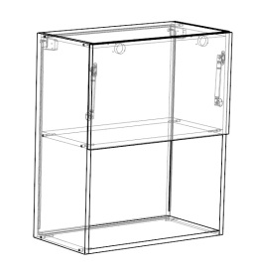 | Шкаф 1-но дверный с нишей Н=720мм | 167 | 600мм | 2050
 | Шкаф 1-но дверный с нишей Н=920мм | 168 | 600мм | 2150
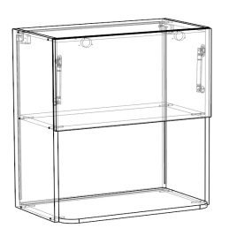 вылет нижнего горизонта+50мм (Радиуса 50мм) В ком-т входит доп дно без сверловки и без радиусов | Шкаф 1-но дверный с нишей Н=720мм | 169 | 600мм | 2800
 | Шкаф 1-но дверный с нишей Н=920мм | 170 | 600мм | 3000
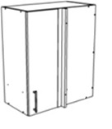 | Шкаф настенный угловой Н=600мм | 171 | 600мм | 2450
 |  | 172 | 700мм | 2600
 | Шкаф настенный угловой Н=720мм | 173 | 600мм | 2600
 |  | 174 | 700мм | 2700
 | Шкаф настенный угловой Н=920мм | 175 | 600мм | 3050
 |  | 176 | 700мм | 3100
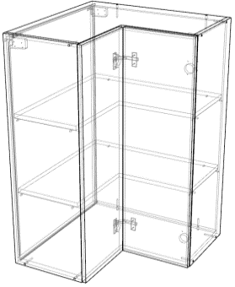 | Шкаф настенный угловой Н=600мм (дверь гармошка) | 177 | 500мм | 3200
 |  | 178 | 600мм | 3650
 | Шкаф настенный угловой Н=720мм (дверь гармошка) | 179 | 500мм | 2800
 |  | 180 | 600мм | 3800
 | Шкаф настенный угловой Н=920мм (дверь гармошка) | 181 | 500мм | 3800
 |  | 182 | 600мм | 4500
 | Виница 1 (кромка 2мм, задняя стенка ЛДСП, отступ от каркаса -2мм) Каркас считается отдельно | 183 | 600х308х300 | 3600
 | Виница 2 (кромка 2мм, задняя стенка ЛДСП, отступ от каркаса -2мм) Каркас считается отдельно | 184 | 600х400х300 | 6100
 | Виница 3 (кромка 2мм, задняя стенка ЛДСП, отступ от каркаса -2мм) Каркас считается отдельно | 185 | 720х368х300 16 мм | 4200
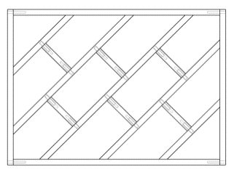 | Виница 4 (кромка 2мм, задняя стенка ЛДСП, отступ от каркаса -2мм) Каркас считается отдельно | 186 | 600*400*300 16мм | 5200

каркас ст
Эскиз | Наименование | № арт. | Размер | Каркас без фасада
 | Стол напольный 1-но дверный под врезную мойку | 200 | 600мм (В) | 2600
 | Стол напольный 2-х дверный под врезную мойку | 201 | 600мм (В) | 2700
 |  | 202 | 700мм (В) | 2800
 |  | 203 | 800мм (В) | 2900
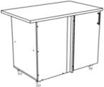 | Стол напольный угловой под врезную мойку | 204 | 900мм | 3000
 |  | 205 | 1000мм | 3100
 |  | 206 | 1100мм | 3200
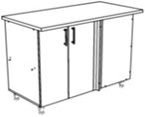 | Стол напольный угловой под врезную мойку | 207 | 1200мм | 3350
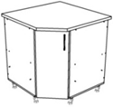 | Стол напольный угловой под врезную мойку | 208 | 800мм | 3200
 |  | 209 | 900мм | 3300
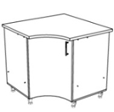 | Стол напольный угловой под врезную мойку вогнутая дверь | 210 | 800мм | 3300
 |  | 211 | 900 мм | 3550
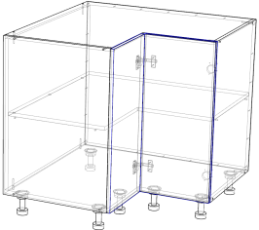 | Стол напольный угловой под врезную мойку (дверь гармошка) | 212 | 800мм | 3800
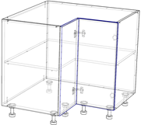 | Стол напольный угловой (дверь гармошка) | 213 | 800 мм | 5300
 | Стол напольный 1-но дверный | 214 | 150мм | 2200
 |  | 215 | 200мм | 2300
 |  | 216 | 250мм | 2400
 |  | 217 | 300мм | 2500
 |  | 218 | 350мм | 2600
 |  | 219 | 400мм | 2700
 |  | 220 | 450мм | 2800
 |  | 221 | 500мм | 2900
 |  | 222 | 600мм | 3000
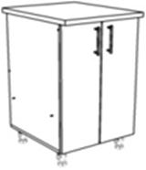 | Стол напольный 2-х дверный | 223 | 500мм | 2650
 |  | 224 | 600мм | 2800
 |  | 225 | 700мм | 2950
 |  | 226 | 800мм | 3100
 |  | 227 | 900мм | 3300
 | Стол напольный 1-но дверный с ящиком | 228 | 300мм | 2400
 |  | 229 | 350мм | 2650
 |  | 230 | 400мм | 2750
 |  | 231 | 450мм | 2950
 |  | 232 | 500мм | 3050
 |  | 233 | 600мм | 3200
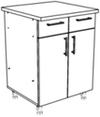 | Стол напольный 2-х дверный с ящиками | 234 | 600мм | 3650
 |  | 235 | 700мм | 4150
 |  | 236 | 800мм | 4250
 |  | 237 | 900мм | 4300
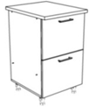 | Стол напольный с 2-мя ящиками | 238 | 300мм | 3200
 |  | 239 | 350мм | 3300
 |  | 240 | 400мм | 3400
 |  | 241 | 450мм | 3500
 |  | 242 | 500мм | 3600
 |  | 243 | 600мм | 3850
 |  | 244 | 700мм | 4050
 |  | 245 | 800мм | 4300
 | Стол напольный с 3-мя ящиками (180+180+360) | 246 | 300мм | 3600
 |  | 247 | 350мм | 3750
 |  | 248 | 400мм | 3900
 |  | 249 | 450мм | 4000
 |  | 250 | 500мм | 4150
 |  | 251 | 600мм | 4500
 |  | 252 | 700мм | 4700
 |  | 253 | 800мм | 4900
 | Стол напольный с 4-мя ящиками | 254 | 300мм | 3850
 |  | 255 | 350мм | 3950
 |  | 256 | 400мм | 4150
 |  | 257 | 450мм | 4250
 |  | 258 | 500мм | 4400
 |  | 259 | 600мм | 4650
 | Стол напольный 2-х дверный с ящиком | 260 | 500мм | 3200
 |  | 261 | 600мм | 3300
 |  | 262 | 700мм | 3750
 |  | 263 | 800мм | 3900
 | Стол напольный торцевой /скос скос только R300 | 264 | 300мм | 2550
 |  | 265 | 400мм | 2750
 | Стол напольный торцевой с открытыми полками (скос, радиус) | 266 | 300мм | 2750
 |  | 267 | 400мм | 2850
 | Стол напольный радиусный | 268 | 300мм | 3150
 | Стол напольный с открытыми полками | 269 | 150мм | 1750
 |  | 270 | 200мм | 2000
 |  | 271 | 250мм | 2100
 |  | 272 | 300мм | 2200
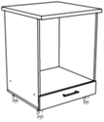 | Стол напольный под ДШ | 273 | 600мм | 2650
 | Стол напольный с открытой нишей и ящиком | 274 | 600мм | 3300
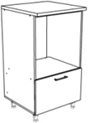 | Стол напольный под ДШ с 1 ящиком (высота общая 1090 мм) | 275 | 600мм | 3550
 | Стол напольный под ДШ с 2-мя ящиками (высота общая 1450 мм) | 276 | 600мм | 4700
 | Стол напольный под ДШ с 2-х дверный (высота общая 1450 мм) | 277 | 600мм | 3350
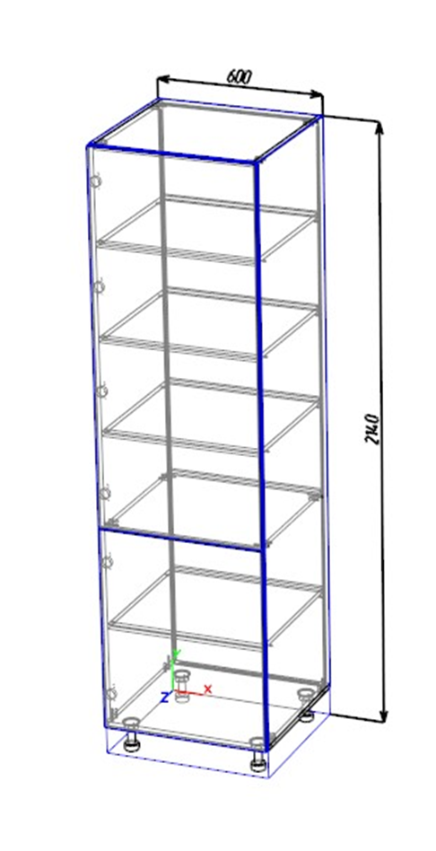 | Пенал с полками Н=2000мм | 278 | 400мм | 5000
 |  | 279 | 500мм | 5500
 | Пенал с полками Н=2120мм | 280 | 400мм | 5200
 |  | 281 | 500мм | 5550
 | Пенал с полками Н=2320мм | 282 | 400мм | 6000
 |  | 283 | 500мм | 6500
 | Пенал с 2мя ящиками,2мя дверками,под ДШ Н=2020мм | 284 | 600мм | 6500
 | Пенал с 2мя ящиками,2мя дверками,под ДШ Н=2140мм | 285 | 600мм | 6400
 | Пенал с 2мя ящиками,2мя дверками,под ДШ Н=2340мм | 286 | 600мм | 7300
 | Пенал с 2мя ящиками,1ой дверкой,под ДШ Н=2020мм | 287 | 600мм | 6500
 | Пенал с 2мя ящиками,1ой дверкой,под ДШ Н=2140мм | 288 | 600мм | 6700
 | Пенал с 2мя ящиками,1ой дверкой,под ДШ Н=2340мм | 289 | 600мм | 7300
 | Пенал под ДШ и СВЧ с 2мя ящиками Н=2140 | 290 | 600мм | 6900
 | Пенал под ДШ и СВЧ с 2мя ящиками Н=2340мм | 291 | 600мм | 7200
 | Пенал под ХК Н=2140 | 292 | 600мм | 4900
 | Пенал под ХК Н=2340 | 293 | 600мм | 5500
 | Пенал под ДШ с 1 ящиком, с 1ой дверкой Н=2140 | 294 | 600мм | 6500
 | Пенал под ДШ с 1 ящиком, с 1ой дверкой Н=2340 | 295 | 600мм | 7150
 | Пенал с 2мя дверками и нишей 350 Н=2020 | 296 | 600мм | 5900
 | Пенал с 2мя дверками и нишей 350 Н=2140 | 297 | 600мм | 6050
 | Пенал с 2мя дверками и нишей 350 Н=2340 | 298 | 600мм | 6500
 | Пенал с 2мя дверками и нишей 600 Н=2020 | 299 | 600мм | 5900
 | Пенал с 2мя дверками и нишей 600 Н=2140 | 300 | 600мм | 6100
 | Пенал с 2мя дверками и нишей 600 Н=2340 | 301 | 600мм | 6500
 | Пенал 4мя дверками . Н=2020 | 302 | 700мм | 6300
 | Пенал 4мя дверками . Н=2140 | 303 | 700мм | 6400
 | Пенал 4мя дверками . Н=2340 | 304 | 700мм | 7100
 | Пенал 4мя дверками . . Н=2020 | 305 | 800мм | 6600
 | Пенал 4мя дверками . Н=2140 | 306 | 800мм | 6900
 | Пенал 4мя дверками . Н=2340 | 307 | 800мм | 7200
 | ВЫВЕДЕН от 1.10.2021 | 308
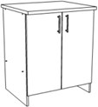 | Комплект под стирСМ с 2-мя дверками | 309 | 700мм | 2100
 | Виница 5 (кромка 2мм, задняя стенка ЛДСП, отступ от каркаса -2мм) Каркас считается отдельно | 314 | 416Х600Х560 | 8100
 | Виница 6 (кромка 2мм, задняя стенка ЛДСП, отступ от каркаса -2мм) Каркас считается отдельно | 315 | 308Х600Х560 | 5700
 | Виница 7 (кромка 2мм, задняя стенка ЛДСП, отступ от каркаса -2мм) Каркас считается отдельно | 316 | 820Х368Х560 | 6500
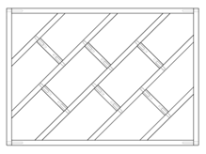 | Виница 8 (кромка 2мм, задняя стенка ЛДСП, отступ от каркаса -2мм) Каркас считается отдельно | 317 | 600х400х560, 16мм | 6600

Столешницы пф
МИР СТОЛЕШНИЦ в прайсе цены указаны за хлыст
1 категория |  | 2 категория |  | 3 категория |  | 4 категория |  | 5 категория |  | 6 категория |  | 7 категория |  | 8 категория |  | 9 категория |  | 10 категоря
600*3000*4 Стеновая панель продается целым хлыстом либо половина хлыста
4,300 ₽ |  | 4,400 ₽ |  | 4,700 ₽ |  | 5,000 ₽ |  | 5,200 ₽ |  |  |  | 6,500 ₽ |  | 7,500 ₽ |  | 8,800 ₽ |  | 11,300 ₽
1200*3000*4 Стеновая панель продается целым хлыстом
8,600 ₽ |  | 8,800 ₽ |  | 9,400 ₽ |  | 9,900 ₽ |  | 10,500 ₽ |  |  |  | 12,200 ₽ |  | 15,200 ₽ |  | 17,700 ₽ |  | 23,300 ₽
600*3000*26/38 Столешницы считаются за хлыст 3000мм или полхлыста 1500мм
26/38 мм 4300/6000₽ |  | 26/38 мм 4400/6200₽ |  | 26/38 мм 4700/6500₽ |  | 26/38 мм 5000/6800₽ |  | 26/38 мм 5200/7200₽ |  |  |  | 26/38 мм 6500/8300₽ |  | 26/38 мм 7500/9600₽ |  | 26/38 мм 8800/11000₽ |  | 26/38 мм 11300/12700₽
800*800*26/38
26/38мм 3600/4900 |  | 26/38 мм 3700/5100₽ |  | 26/38 мм 4000/5400₽ |  | 26/38 мм 4200/5600₽ |  | 26/38 мм 4400/6000₽ |  |  |  | 26/38 мм 5300/7000₽ |  | 26/38 мм 5800/8800₽ |  | 26/38 мм 6800/9400₽ |  | нет
900*900*26/38
26/38 мм 4500/6200₽ |  | 26/38 мм 4700/6400₽ |  | 26/38 мм 5100/7000₽ |  | 26/38 мм 5400/7400₽ |  | 26/38 мм 5700/7600₽ |  |  |  | 26/38 мм 6600/8800₽ |  | 26/38 мм 8000/9800₽ |  | 26/38 мм 9300/11200₽ |  | 26/38 мм 11600/12500₽
1200*3000*26/38 считается только целым хлыстом
26/38мм 8900/12300₽ |  | 26/38мм 9200/12700₽ |  | 26/38мм 10300/13900₽ |  | 26/38мм 10700/14500₽ |  | 26/38мм 11200/15000₽ |  |  |  | 26/38мм 14100/17500₽ |  | 26/38мм 15100/19400₽ |  | 26/38мм 18400/22100₽ |  | 26мм/38мм 23300/26100₽
600*3500*38 считается только целым хлыстом (список декоров см в таблице)
9,000 ₽ |  | 9,400 ₽ |  | 9,900 ₽ |  | 10,200 ₽ |  | 10500 |  |  |  | 12,000 ₽ |  | 14,600 ₽ |  | 15,700 ₽ |  | нет
600*4100*38 считается только целым хлыстом (список декоров см в таблице)
11,800 ₽ |  | 12,000 ₽ |  | 12,800 ₽ |  | 13,000 ₽ |  | 13,900 ₽ |  |  |  | 14,500 ₽ |  | 17,000 ₽ |  | 18,500 ₽ |  | нет
Таблица дэкоров по категориям Мир Столешниц
1 категория |  | 2 категория |  | 3 категория |  | 4 категория |  | 5 категория |  | 6 категория |  | 7 категория |  | 8 категория |  | 9 категория |  | 10 категория
 |  | 0112 | Чёрное серебро | 0111Г | Чёрная бронза | 0186Г | Мегаполис | 0214 | Ледяной чёрный |  |  | 01 | Premium 1 | 0247 | Ледник |  |  | 0306 | Нефрит
 |  | 0140 | Кастилло тёмный | 0112Г | Чёрное серебро | 0217 | Антарктида | 0215 | Ледяной белый |  |  | 02 | Premium 2 | 0248 | Дуб сахарный |  |  | 0307 | Океан
 |  | 0148 | Паладина |  |  | 0218 | Индиго | 0216 | Византия |  |  | 03 | Premium 3 | 0249 | Сосна Тахо |  |  | 0308 | Петра
 |  | 0149 | Мрамор королевский | 0132 | Грейпфрут | 0237 | Белая ночь | 0222 | Норд |  |  | 04 | Premium 4 | 0250 | Долмит |  |  | 0311 | Аркадия
 |  | 0178 | Дуб Сонома светлый | 0133 | Серо-синий |  |  | 0223 | Уника |  |  | 05 | Premium 5 | 0251 | Оникс белый |  |  | 0318 | Тайга
 |  | 0184 | Мрамор Тиффани | 0134 | Лимон | 0246 | Семолина карамельная | 0225 | Ясень |  |  | 06 | Premium 6 | 0252 | Дуб капучино
 |  | 0233 | Шанхай |  |  | 0292 | Парма | 0226 | Бруклин |  |  | 07 | Premium 7 | 0253 | Граб
 |  | 0234 | Турин | 0140Г | Кастило темный | 0309 | Солярис |  |  |  |  | 08 | Premium 8 | 0254 | Пекин | 0196 | Патина
 |  | 0235 | Сохо | 0145Г | Белый | 0310 | Сандал | 0240 | Грецкий орех |  |  | 0150Г | Таурус Андромеда | 0255 | Голубой мох | 0197 | Лорена светлая
1110 | Белый | 0236 | Эгера | 0146Г | Мромар бежевый | 0317 | Орех коньячный | 0241 | Ирида |  |  | 0293 | Патинированный камень | 0256 | Торнадо
 |  | 0271 | Симбирцит | 0148Г | Паладина | 1021Q | Чёрный | 0242 | Корица |  |  | 0294 | Малахит фреш | 0257 | Каньон
2182 | Мейсон ваниль | 0273 | Песок | 0149Г | Мрамор королевский | 1111Q | Белый | 0243 | Мрамор Бланко |  |  | 0295 | Кавказская ель | 0258 | Яшма | 0201 | Дуб Норвегия
2231 | Оникс классический бежевый | 0275 | Белое дерево | 0184Г | Мрамор Тиффани | 2326 | Винтаж | 0245 | Галия |  |  | 0296 | Чёрный авантюрин | 0259 | Чёрный кварц | 0202 | Версаль бронза
 |  |  |  | 0186 | Мегаполис | 4401 | Металлик | 0270 | Пандора |  |  | 0297 | Белый авантюрин | 0260 | Гоа | 0204 | Скиф
2234 | Луксор | 0278 | Белый опал | 0207Г | *Супер белый | 693Г | Чёрная слюда | 0298 | Дуб седой |  |  | 0299 | Байкал | 0261 | Угольное дерево | 0205 | Маслина светлая
2241 | Колорадо | 0286 | Шоколадный дуб | 0219 | Ретро светлый | 694Г | Серая слюда | 0303 | Дора |  |  | 0300 | Стелла | 0262 | Горный хрусталь | 0206 | Маслина тёмная
2339 | Лукка | 0289 | Дуб Вотан | 0220 | Ретро тёмный | 700Г | Роза Альба | 0304 | Дуб Ланди |  |  | 0301 | Оникс крем | 0263 | Боско
 |  | 0319 | Руда песочная | 0221 | Гранит Айс | 704Г | Сланец | 0305 | Империал |  |  | 0312 | Шарм | 0279 | Деревянная стена
 |  | 0320 | Руда серая | 0224 | Берёза | 713Г | Гранит чёрный | 3259 | Дуб французский |  |  | 0313 | Феникс | 0290 | Азурит
 |  | 0321 | Руда антрацит | 0232 | Космос |  |  | 5012 | Лофт |  |  | 0314 | Батерфляй | 0291 | Дуб серый
2436 | Гранит Сардинский | 2047 | Кантри |  |  |  |  |  |  |  |  | 0315 | Мрамор Сильвер |  |  | 0213 | Лава
 |  | 2235 | Семолина серая | 0235Г | Сохо |  |  |  |  |  |  | 0316 | Мрамор Виола |  |  | 0264 | Дуб серебристый
3029 | Марквина чёрный | 2236 | Семолина бежевая | 0272Г | Мрамор жемчужный |  |  |  |  |  |  | 0322 | Помпей |  |  | 0265 | Дуб медовый
3031 | Мрамор серый | 2337 | Мрамор бежевый
3034 | Марквина синий | 2338 | Лунный металл | 0275Г | Белое дерево
 |  | 2430 | Антарес
 |  | 3521 | Тростник | 0286Г | Шоколадный дуб
 |  | 4026 | Аламбра светлая | 0287Г | Мрамор белый
4537 | Платина | 4035 | Аламбра тёмная | 0302 | Шангри-Ла
5004 | Цветочный сатин | 4039 | Таурус | 3231 | Дуб сонома тёмный
5006 | Королевский кашемир | 4045 | Кастилло тёмный | 4026Г | Аламбра светлая
5022 | Дуб выбеленный | 905 | Белые камни | 4035Г | Аламбра тёмная
715 | Роза карамельная | `0287 | Мрамор белый | 4039Г | Таурус
 |  |  |  | 694 | Серая слюда
 |  |  |  | 700 | Роза Альба
 |  |  |  | 706Г | Королевский опал тёмный
 |  |  |  | 707Г | Королевский опал светлый
 |  |  |  | 713 | Чёрный гранит
 |  |  |  | 905Г | Белые камни
В прайсе приведены цены на столешницы с 1 завалом. Трапеции и другие не стандартные столешницы изготавливаются 14 раб/дней у поставщика
-синим треугольником отмечены столешницы, которые возможно изготовить длиною 3500 и 4100 . Столешницы с двух сторонним постформингом +10% к стоимости .
*! 207Г- из данного цвета производится только изделие 3500 и 4100
Столешницы толщиной 16 и 26мм из обычного ДСП, столешницы 38мм-из влагостойкого ДСП
союз в прайсе цены указаны за хлыст |  |  |  |  |  |  |  |  |  | Egger только хлыстами
Универсал |  | Классик |  | Стандарт PRO |  | Премиум |  | Премиум + |  | Наименование |  |  | 38*600*4100 |  | 8*640*4100 |  | Вид обработки
600*3000*4 Стеновая панель продается целым хлыстом либо половина хлыста |  |  |  |  |  |  |  |  |  | Н1145 ST10 |  |  | 16500 |  | 15000 |  | постформинг
3,600 ₽ |  | 5,300 ₽ |  | 7,000 ₽ |  | 7,800 ₽ |  | 10,100 ₽ |  | Н3303 ST10 |  |  | 16500 |  | 15000 |  | постформинг
600*3000*26/38 считаются за хлыст 3000мм или полхлыста 1500мм |  |  |  |  |  |  |  |  |  | F093 ST7 |  |  | 16500 |  | 15000 |  | постформинг
26/38мм 3600/5100₽ |  | 26/38мм 5300/7500₽ |  | 26/38мм 7000/11200₽ |  | 26/38мм 7800/11300₽ |  | 26/38мм 10100/13400₽ |  | F502 ST7 |  |  | 16500 |  | 15000 |  | постформинг
900*900*26/38 |  |  |  |  |  |  |  |  |  | H1303 ST12 |  |  | 29000 |  | 15000 |  | постформинг
26/38мм 6000/6500₽ |  | 26/38мм нет/9300₽ |  | 26/38мм нет/10200₽ |  | нет |  | нет |  | H1313 ST10 |  |  | 29000 |  | 15000 |  | постформинг
1200*3000*26/38 считается только целым хлыстом |  |  |  |  |  |  |  |  |  | H1318 ST10 |  |  | 29000 |  | 15000 |  | постформинг
26/38мм 10700/13000₽ |  | 26/38мм 14500\18700₽ |  | 26/38мм 15700/21000₽ |  | 26/38мм 16700/23500₽ |  | 26/38мм 22200/26000₽ |  | H1357 ST10 |  |  | 29000 |  | 15000 |  | постформинг
600*4100*38 Столешница считается только целым хлыстом (список дэкоров см в табл) |  |  |  |  |  |  |  |  |  | H1401 ST22 |  |  | 29000 |  | 15000 |  | постформинг
9,200 ₽ |  | 10,400 ₽ |  | 12,400 ₽ |  | нет |  | нет |  | H193 ST12 |  |  | 29000 |  | 15000 |  | постформинг
600*3000*38 R2 line считается только хлыстами, список декоров ограничен, см таблицу |  |  |  |  |  |  |  |  |  | H3133 ST12 |  |  | 29000 |  | 15000 |  | постформинг
нет |  | 12,900 ₽ |  | нет |  | 13,100 ₽ |  | нет |  | H3157 ST12 |  |  | 29000 |  | 15000 |  | постформинг
1200*3000*38 R2 line считается только хлыстами, список декоров ограничен, см табл. |  |  |  |  |  |  |  |  |  | H3331 ST10 |  |  | 29000 |  | 15000 |  | постформинг
нет |  | 25,000 ₽ |  | нет |  | 28,000 ₽ |  | нет |  | H3730 ST10 |  |  | 29000 |  | 15000 |  | постформинг
Таблица декоров по категориям СОЮЗ |  |  |  |  |  |  |  |  |  | F021 ST75 |  |  | 29000 |  | 15000 |  | постформинг
Универсал( распил) |  | Классик |  | Стандарт PRO |  | Премиум |  | Премиум + |  | F095 ST87 |  |  | 29000 |  | 15000 |  | постформинг
3027м | Мрамор белый | 2052м | дуб вотан |  |  | 0417г | Эверест | 971м | Пепельно-розовый светлый | F108 ST9 |  |  | 29000 |  | 15000 |  | постформинг
3028м | Мрамор Марквина Белый | 544м | сантана |  |  | 017мг | Белый | 970м | Пепельно-розовый темный | F186 ST9 |  |  | 29000 |  | 15000 |  | постформинг
4040м | Сахара | 521м | Береза сандал |  |  | 0415г | Антарес | 968м | Серо-зеленый | F187 ST9 |  |  | 29000 |  | 15000 |  | постформинг
056м | Мрамор Лацио белый | 2349м | Мрамор Бернини |  |  | 922т | Афины | 975м | Регул | F205 ST9 |  |  | 29000 |  | 15000 |  | постформинг
 |  | 0920м | Снежный Мрамор |  |  | 414т | Кашмир белый | 976м | Капелла | F206 ST2 |  |  | 29000 |  | 15000 |  | постформинг
3043м | Семолина серая | 5018м | Фристайл |  |  |  |  | 965м | Спектра | F251 ST9 |  |  | 29000 |  | 15000 |  | постформинг
905м | Белые камешки | 2342м | Мрамор Венеции |  |  |  |  | 966м | Спектра Сатин | F638 ST10 |  |  | 29000 |  | 15000 |  | постформинг
050м | Опал Светлый | 2341м | Мрамор Нуволато |  |  | 242г | Кремовый мрамор |  |  | F675 ST75 |  |  | 29000 |  | 15000 |  | постформинг
14ам | мрамор карра | 0109м | Тасос |  |  | 923т | Тенерифе | 960м | Мрамор Палисандро белый | F676 ST75 |  |  | 29000 |  | 15000 |  | постформинг
3042м | Семолина бежевая | 0933м | Калангут | 136 | халцедон | 928м | Мрамор капучино | 963м | Мрамор кремовый | Наименование |  |  | 38*650*4100 |  | 8*640*4100 |  | Вид обработки
3154м | небула | 6035м | Мрамор Сильвер | 139м | альмандин | 915м | Родос | 962м | Бронзовый камень | H1180 ST37 |  |  | 32000 |  | 30000 |  | филвуд с кромкой
 |  | 543м | мадейра | 137м | апатит |  |  | 961м | Мрамор Палисандро черный | H1181 ST37 |  |  | 32000 |  | 30000 |  | филвуд с кромкой
314м | Перлино | 136ам | Халцедон | 10г | белый | 936м | Арденский лес |  |  | H1344 ST32 |  |  | 32000 |  | 30000 |  | филвуд с кромкой
3052м | черный гранит | 3052г | черный гранит | 159г | кремовый | 949м | Норвежский лес | 967м | Дикий орех | H3176 ST37 |  |  | 32000 |  | 30000 |  | филвуд с кромкой
3045м | Бетао | 0105к | эверест | 416г | Бежевый | 716г | Авантюрин | 964м | Бакаут | H3359 ST32 |  |  | 32000 |  | 30000 |  | филвуд с кромкой
4057м | Кианит | 3114г | кварц розовый | 1180т | Дуб натуральный |  |  | 1050г | Светлый блеск
109м | Слоновая кость | 2343ам | Мрамор Лацио черный |  |  |  |  | 1079г | Бежевый блеск
4026м | Аламбра | 9746м | Сосна Санторини |  |  |  |  | 1049г | Темный блеск
47м | Оникс желтый | 522м | Сосна Монрепо |  |  |  |  | 510Г | Сapricornio/козерог
3024м | Мрамор золотой | 3861м | Дерево Сканди |  |  |  |  | 1050аг | Палладио светлый
057м | Мрамор Лацио | 519м | Ель Акрона |  |  |  |  | 1079аг | Палладио бежевый
053ам | Миссури | 9742м | Летучий голландец |  |  |  |  | 1049аг | Палладио темный
3118м | боско | 429м | Дуб светлый
 |  | 545м | эрисейра |  |  |  |  | 433г | Эдельвейс
706ам | Опал темный | 542м | коимбра |  |  |  |  | 434г | Тоффи
 |  | 3028г | Мрамор Марквина белый |  |  |  |  | 950м | Гранит Сицилия
 |  | 730г | Альберика |  |  |  |  | 426к | Бежевый Маскарелло
061м | Брук | 3027г | Мрамор белый
308м | Будда | 905г | Белые Камушки |  |  |  |  | 408г | Травертин серый
3115м | Обсидиан | 050г | Опал светлый |  |  |  |  | 425т | Бетон
 |  | 3042г | Семолина бежевая |  |  |  |  | 424т | Оникс серебристый
3029м | Мраморный берег | 711г | Оникс бежевый светлый |  |  |  |  | 412м | Античный Маскарелло
4059м | Галикарнас | 930г | Браун стоун
4060м | Галикарнас сильвер | 4026г | Аламбра
4046м | Кастилло темный | 731г | Капри светлый
063м | Тунис | 3118г | боско
1021Т | Черный | 734г | Каспий золотой светлый
 |  | 735г | Каспий серый
051м | Олива | 3061г | Паладина светлая
142м | Риголетто светлый | 729г | Азул Оникс
2058ам | Сосна Бискайская | 722г | Каспий золотой темный
063ам | тунис | 3034г | Мрамор марквина синий
1250ам | Ясень наварра | 813г | Венетто
133м | Дуглас светлый | 721г | Каспий
 |  | 706аг | Королевский опал темный
3230м | Канадский дуб | 3057г | Паладина
3852м | Дуб Корсика | 4060г | Черное серебро
730м | альберика | 903г | Галикарнас
059ам | Неаполис | 811г | Летиция черная
2047м | Олдвуд | 906г | Мрамор марквина черный
919м | Сосна Новара | 0921г | Кунгур
062ам | Дуб Кера | 063г | Тунис
 |  | 521г | Береза сандал
066ам | Дуб Фигурный светлый | 2052г | Дуб вотан
058ам | Дуб Юкон | 690г | Индийское дерево
060ам | Таксус | 535м | Тавира
 |  | 535г | Тавира
065ам | Дуб Фигурный темный | 540м | Ламегу
1м | Венге | 540г | Ламегу
10м | Белый | 536м | Эвора
3124м | азул | 536г | Эвора
3141м | виктори | 538г | Монсараш
3114м | кварц розовый | 539м | Авейру
 |  | 539г | Авейру
 |  | 537м | Ольян
 |  | 541м | Синтра
 |  | 737м | Оникс кремовый
 |  | 738м | Мрамор Россо
 |  | 1114 м | Файерстоун
 |  | 1115 м | Фрея
 |  | 720м | цемент
 |  | 738Г | Мрамор Россо
 |  | 0424м | Дуб Юстус
 |  | 0432м | дуб фореста
 |  | 0436м | арис
 |  | 0437м | Мрамор Эйфель
 |  | 0423м | Дуб Альберо
 |  | 0426м | Армстронг
 |  | 0443м | Дуб выветренный
 |  | 0444м | Самдал
 |  | 0439м | Соренто

 |  | Special Edition
 |  | 804м | Карибы

-отмечены столешницы ,которые изготавливаются в длине 4100 Структура: М-матовый, Г-глянцевый, Т-тисненый, К-каменный. АГ-выведены!!! *-только 38мм
 | зеленым цветом отмечены столешницы, которые изготавливаются под заказ 14раб/дней у поставщика
В прайсе приведены цены на столешницы с 1 завалом. Трапеции и другие не стандартные столешницы изготавливаются 14 раб/дней у поставщика
R2 - декоры входящие в коллекцию R2LINE (столешницы с минимальным радиусом)
В стандартных изделиях глубиной 600мм возможность распила поплам (0,5 хлыста) имеет Коллекция УНИВЕРСАЛ (полнстью) , коллекция Классик ТОЛЬКО МАТОВЫЕ ДЕКОРЫ
формы столешниц
Ф-1 (900*2000) |  |  |  | Ф-2 (900*2000) |  |  |  | Ф-3
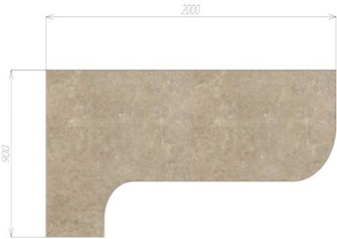 |  |  |  | 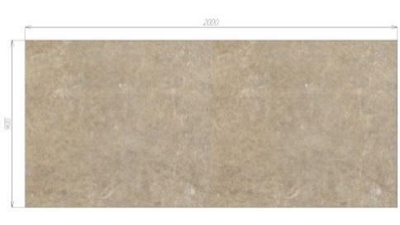 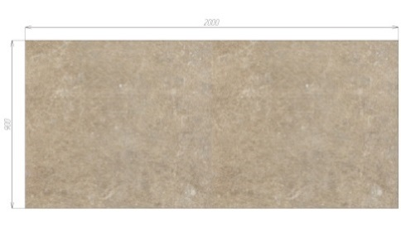 |  |  |  | Ф-3.1 (барная) |  |  | Ф-3.2 (овальный)

 |  |  |  |  |  |  |  | Ф-3.3 (европейский) |  |  | Ф-3.4 (R80)

ВАЖНАЯ ИНФОРМАЦИЯ!!! Точную категорию декоров смотрите на сайте производителя.Полноформатное изображение декора смотите на сайте производителя!!! Столешницы изготавливаются длиной 3050мм, но учитывать в стоимость нужно только 3000мм, т.к. 50мм уходят на торцевание столешницы. На изготовление еврозапила для расчета стоимости учитываются +100мм к габаритному размеру по столам(клиент указывает в бланке размер по столам, фабрика сама расчитывает еврозапил) При заказе фрезерованных столешниц стоит учитывать размер стола станка ЧПУ 1400*2200. При заказе столешницы глубиной 600мм в кромке по передней части, по умолчанию такая столешница будет изготавлена из стандартной столешницы с 1 завалом (пф к стене), если нужна столешница без завалов обязательно укажите это в бланке заказа!

Ручки
Название | Артикул | ед изм | Картинка | цена
Профиль-ручка 96мм алюминий матовый | PH.RU01.096.AL | шт |  | 230
Профиль-ручка 96мм белый матовый | PH.RU01.096.WHT | шт |  | 230
Профиль-ручка 96мм золото матовое | PH.RU01.096.GL | шт |  | 230
Профиль-ручка 96мм графит матовый | PH.RU01.096.GR | шт |  | 230
Профиль-ручка 96мм черный матовый | PH.RU01.096.BL | шт |  | 230
Ручка 336 (128мм) мат.черный | R336Z.128BLZ | шт |  | 600
Ручка 336 (128мм) никель | R336Z.128NNZ | шт |  | 600
Ручка 336 (128мм) жемчужный серый | R336Z.128PGZ | шт |  | 600
Ручка 336 -(160мм) мат.черный | R336Z.160BLZ | шт |  | 750
Ручка 336 (160мм) никель | R336Z.160NNZ | шт |  | 750
Ручка 336 (160мм) жемчужный серый | R336Z.160PGZ | шт |  | 750
Ручка-кнопка 336 мат.черный | R336Z.015BLZ | шт |  | 200
Ручка-кнопка 336 никель | R336Z.015NNZ | шт |  | 200
Ручка-кнопка 336 жечужный серый | R336Z.015PGZ | шт |  | 200
Ручка №222 (160мм) матовый черный | R222Z.160BLQ | шт |  | 450
Ручка №222 (160мм) матовый никель | R222Z.160NMQ | шт |  | 450
Ручка-кнопка 169 матовый черный | R169Z.BLQ | шт |  | 120
Ручка-кнопка 169 матовый белый | R169Z.WTQ | шт |  | 120
Ручка-кнопка 169 античная бронза | R169Z.BAQ | шт |  | 120
Ручка-кнопка 169 античная серебро | R169Z.SAQ | шт |  | 120
Ручка-кнопка 169 матовый никель | R169Z.NMQ | шт |  | 120
Ручка-кнопка 169 браш никель | R169Z.NNQ | шт |  | 120
Ручка 822 (128мм) матовый черный | R822Z.128BLQ | шт |  | 300
Ручка 822 (128мм) браш никель | R822Z.128NNQ | шт |  | 300
Ручка 822 (128мм) античное серебро | R822Z.128SAQ | шт |  | 300
Ручка 1 хром 96мм |  | шт |  | 100
Ручка 1 золото 96мм |  | шт |  | 100
Ручка 1 сотен 96мм |  | шт |  | 100
Ручка 3 хром 96мм |  | шт |  | 100
Ручка 3 золото 96мм | выведена |  |  | выведена
Ручка скоба Бабочка 96 хром |  | шт | 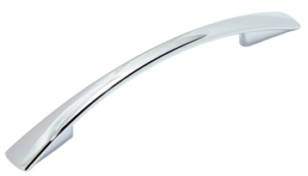 | 100
Ручка скоба Бабочка 96 сотен |  | шт |  | 100
Ручка скоба Бабочка 96 золото |  | шт |  | 100
Ручка скоба Бабочка 128 хром |  | шт |  | 150
Ручка скоба Бабочка 128 сотен |  | шт |  | 150
Рейлинг 96 хром/сотен |  | шт | 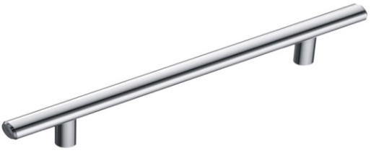 | 150
Рейлинг 128 хром/сотен |  | шт |  | 150
Рейлинг 160 хром/сотен |  | шт |  | 150
Рейлинг 192 хром/сотен |  | шт |  | 150
Рейлинг 224 хром/сотен |  | шт |  | 200
Рейлинг 256 хром/сотен |  | шт |  | 250
Ручка-раковина врезная | SH.04.121.BLM | шт |  | 800
Ручка-раковина врезная | SH.04.121.WTM | шт | 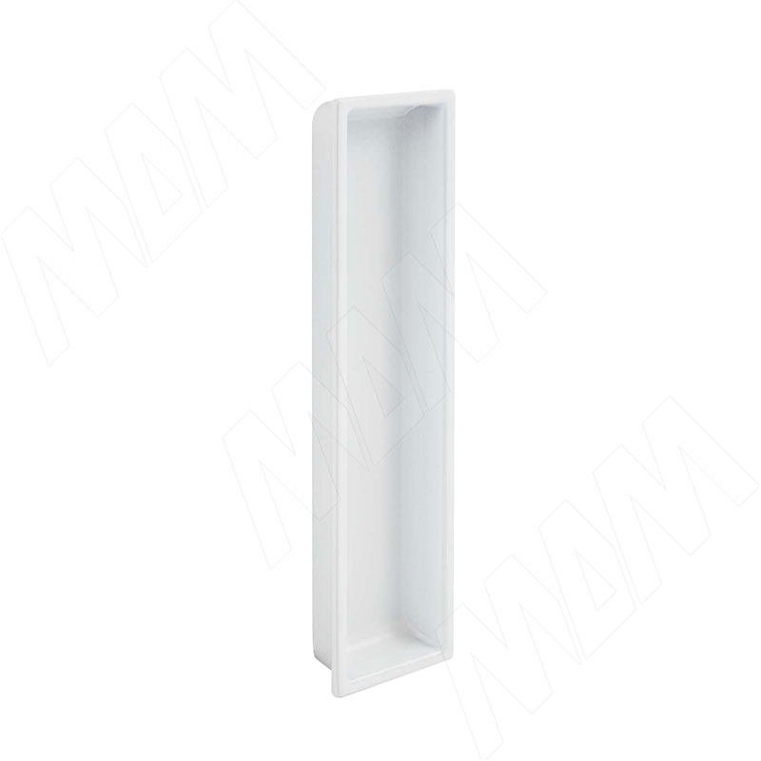 | 800
Ручка-раковина врезная | SH.04.121.GA | шт |  | 800
Ручка-раковина врезная | SH.04.121.SP | шт | 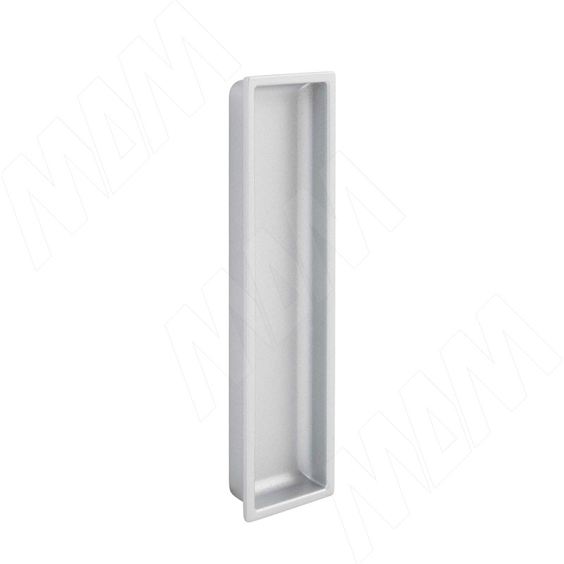 | 800

смесители
СМЕСИТЕЛИ |  |  |  | ЦВЕТ
МОДЕЛЬ |  | РАЗМЕРЫ | ХАРАКТЕРИСТИКИ | СУММА / руб
G-1 | 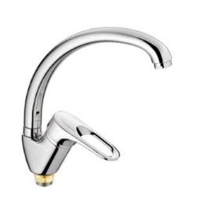  | 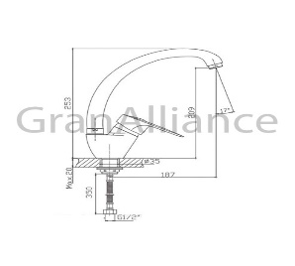  Высота: 253 мм Длина: 222 мм Высота излива: 209 мм Длина излива: 187 мм Управление: однорычажные | Тип излива: с традиционным изливом Вращение излива: с вращающимся изливом Подключение фильтра для воды: без возможности подключить фильтр для воды Механизм: керамический картридж: 35 мм Вид крепления смесителя: на гайке Тип подводки: гибкая Цвет: белый, чёрный, песочный, бежевый, тёмно-серый, серый, молочный, терракот. Материал: Силумин Вес брутто: 1.1 кг Гарантийный срок: 1 год | 4100
G-2 | 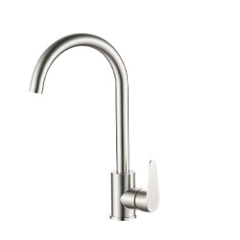 | Высота: 359 мм Длина: 212 мм Высота излива: 266 мм Длина излива: 177 мм Управление: однорычажные | Тип излива: с изливом Вращение излива: поворотный Подключение фильтра для воды: без возможности подключить фильтр для воды Механизм: керамический картридж: 35 мм Вид крепления смесителя: на гайке Тип подводки: гибкая Цвет: белый, чёрный, песочный, бежевый, тёмно-серый, серый, молочный, терракот. Материал: Нержавеющая сталь Вес брутто: 1.4 кг Гарантийный срок: 1 год | 4500
G-3 | 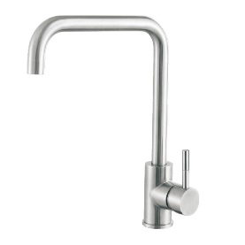 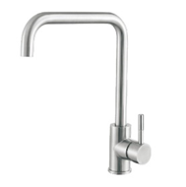 | 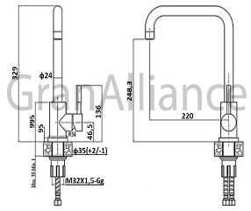 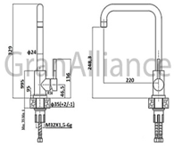 Высота: 329 мм Длина: 225 мм Высота излива: 248.3 мм. Длина излива: 220 мм. Управление: однорычажные | Тип излива: с традиционным изливом Вращение излива: с вращающимся изливом Подключение фильтра для воды: без возможности подключить фильтр для воды Механизм: керамический картридж: 35 мм Вид крепления смесителя: на шпильке Тип подводки: гибкая Цвет: белый, чёрный, песочный, бежевый, тёмно-серый, серый, молочный, терракот. Материал: Нержавеющая сталь Вес брутто: 1.4 кг Гарантийный срок: 1 год | 4500
G-4 | 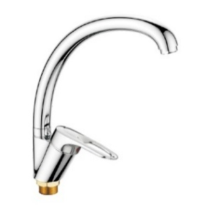 | 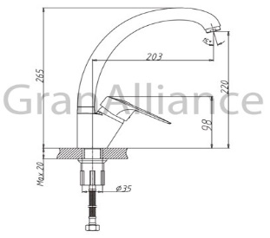 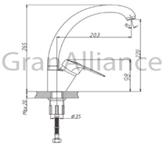 Высота: 275 мм Длина: 233 мм Высота излива: 265 мм. Длина излива: 203 мм. Управление: однорычажные | Тип излива: с традиционным изливом Вращение излива: с вращающимся изливом Подключение фильтра для воды: без возможности подключить фильтр для воды Механизм: керамический картридж: 35 мм Вид крепления смесителя: на гайке Тип подводки: гибкая Цвет: белый, чёрный, песочный, бежевый, тёмно-серый, серый, молочный, терракот. Материал: Латунь Вес брутто: 1.2 кг Гарантийный срок: 1 год | 5600
G-5 | 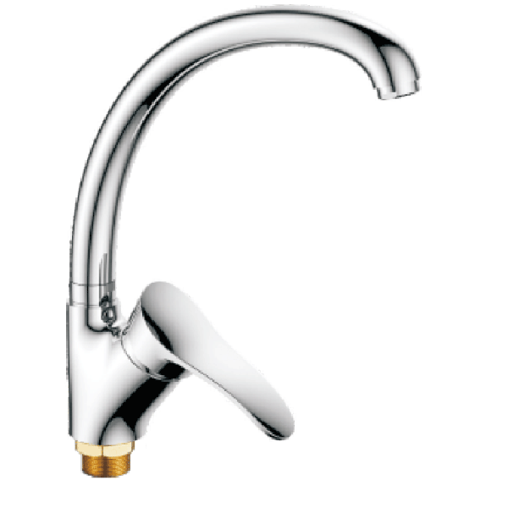 | Высота: 288 мм Длина: 242 мм Высота излива: 243 мм. Длина излива: 204 мм. Управление: однорычажные | Тип излива: с традиционным изливом Вращение излива: с вращающимся изливом Подключение фильтра для воды: без возможности подключить фильтр для воды Механизм: керамический картридж: 35 мм Вид крепления смесителя: на гайке Тип подводки: гибкая Цвет: белый, чёрный, песочный, бежевый, тёмно-серый, серый, молочный, терракот. Материал: Латунь Вес брутто: 1.2 кг Гарантийный срок: 1 год | 6000
G-6 | 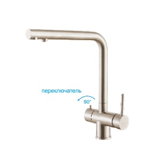 | Высота: 330 мм Длина: 259 мм Высота излива: 278 мм. Длина излива: 226 мм. Управление: однорычажные | Тип излива: с традиционным изливом Вращение излива: с вращающимся изливом Подключение фильтра для воды: с возможностью подключить фильтр для воды Механизм: керамический картридж: 35 мм Вид крепления смесителя: на шпильке Тип подводки: гибкая Цвет: белый, чёрный, песочный, бежевый, тёмно-серый, серый, молочный, терракот. Материал: Нержавеющая сталь Вес брутто: 2.2 кг Гарантийный срок: 1 год | 10500
G-6m | 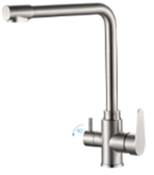 | Высота: 352 мм Длина: 327 мм Высота излива: 319 мм. Длина излива: 235 мм. Управление: однорычажные | Тип излива: с традиционным изливом Вращение излива: с вращающимся изливом Подключение фильтра для воды: с возможностью подключить фильтр для воды Механизм: керамический картридж: 35 мм Вид крепления смесителя: на шпильке Тип подводки: гибкая Цвет: белый, чёрный, песочный, бежевый, тёмно-серый, серый, молочный, терракот. Материал: Нержавеющая сталь Вес брутто: 2.2 кг Гарантийный срок: 1 год | 9500
G-7 | 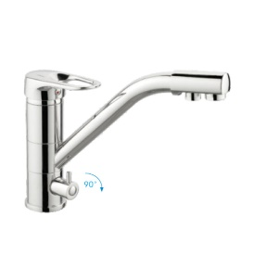 | 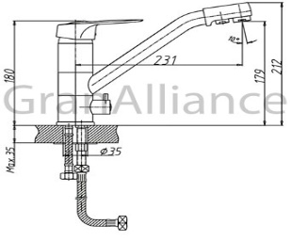 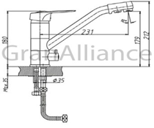 Высота: 212 мм Длина: 248 мм Высота излива: 179 мм. Длина излива: 231 мм. Управление: однорычажные | Тип излива: с традиционным изливом Вращение излива: с вращающимся изливом Подключение фильтра для воды: с возможностью подключить фильтр для воды Механизм: керамический картридж: 35 мм Вид крепления смесителя: на шпильке Тип подводки: гибкая Цвет: белый, чёрный, песочный, бежевый, тёмно-серый, серый, молочный, терракот. Материал: Латунь Вес брутто: 2.2 кг Гарантийный срок: 1 год | 9600
G-8 | 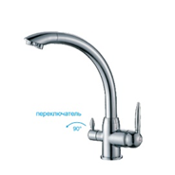 | Высота: 323 мм Длина: 326 мм Высота излива: 303 мм. Длина излива: 255 мм. Управление: однорычажные | Тип излива: с традиционным изливом Вращение излива: с вращающимся изливом Подключение фильтра для воды: с возможностью подключить фильтр для воды Механизм: керамический картридж: 35 мм Вид крепления смесителя: на гайке Тип подводки: гибкая Цвет: белый, чёрный, песочный, бежевый, тёмно-серый, серый, молочный, терракот. Материал: Латунь Вес брутто: 2.1 кг Гарантийный срок: 1 год | 10800
G-9m | 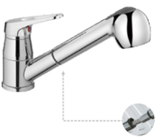 | Высота: 174 мм Длина: 260 мм Высота излива: 70 мм. Длина излива: 210 мм. Управление: однорычажные | Тип излива: выдвижная лейка с двумя режимами струи Вращение излива: с вращающимся изливом Подключение фильтра для воды: без возможности подключить фильтр для воды Механизм: керамический картридж: 35 мм Вид крепления смесителя: на шпильке Тип подводки: гибкая Цвет: белый, чёрный, песочный, бежевый, тёмно-серый, серый, молочный, терракот. Материал: Латунь Вес брутто: 1.7 кг Гарантийный срок: 1 год | 6150
ДЗ | 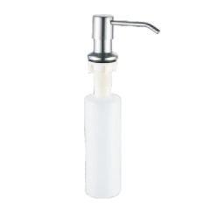  | Ширина: 59 мм Высота: 279 мм Длина: 115 мм | Цвет: белый, чёрный, песочный, бежевый, тёмно-серый, серый, молочный, терракот. Материал: Латунь, пластик Вес брутто: 0.18 кг Гарантийный срок: 1 год | 1600
СРОК ИЗГОТОВЛЕНИЯ ДО 14 ДНЕЙ

мойки
Цены указаны с комплектацией( сифон )
МОДЕЛЬ | ФОТО | ЦВЕТ | ЦЕНА | РАЗМЕРЫ
G - 10 | 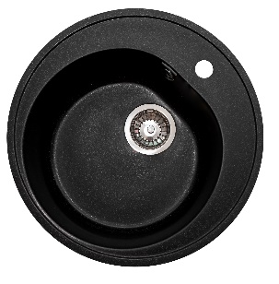 | Белый Черный Песочный Бежевый Темно-серый Серый Терракот Молочный | 3,700р. | Общий размер: Ø 500 мм Размер чаши: 370х200 мм Установочный проем: 475 мм
G - 11 | 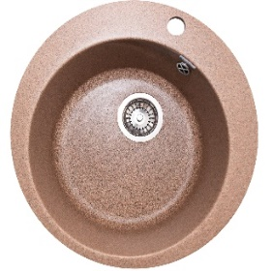 | Белый Черный Песочный Бежевый Темно-серый Серый Терракот Молочный | 4,000р. | Общий размер: Ø 495 мм Размер чаши: 388х222 мм Установочный проем: 470мм
G-12 | 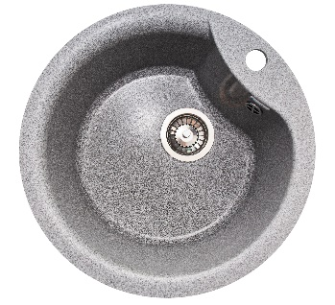  | Белый Черный Песочный Бежевый Темно-серый Серый Терракот Молочный | 4,000р. | Общий размер: Ø 485 мм Размер чаши: 395х220 мм Установочный проем: 460 мм
G-13 | 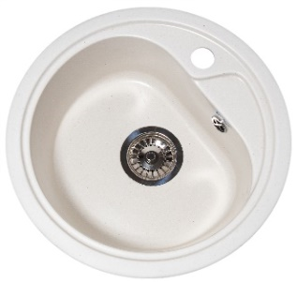 | Белый Черный Песочный Бежевый Темно-серый Серый Терракот Молочный | 3,700р. | Общий размер: Ø 446 мм Размер чаши: 365х200 мм Установочный проем: 421 мм
G-14 |  | Белый Черный Песочный Бежевый Темно-серый Серый Терракот Молочный | 4,000р. | Общий размер: Ø 510 мм Размер чаши: 398х210 мм Установочный проем: 485 мм
G-20 |  | Белый Черный Песочный Бежевый Темно-серый Серый Терракот Молочный | 4,300р. | Общий размер: 497х440 мм Размер чаши: 370х360х200 мм Установочный проем: 472х415 мм
G - 21 |  | Белый Черный Песочный Бежевый Темно-серый Серый Терракот Молочный | 4,900р. | Общий размер: 551х492 мм Размер чаши: 500х360х180 мм Установочный проем: 526х467 мм
G - 21М |  | Белый Черный Песочный Бежевый Темно-серый Серый Терракот Молочный | 5,000р. | Общий размер: 555х495 мм Размер чаши: 495х360х210 мм Установочный проем: 530х470 мм
G - 22 |   | Белый Черный Песочный Бежевый Темно-серый Серый Терракот Молочный | 4,800р. | Общий размер: 580х470 мм Размер чаши: 400х322х195 мм Установочный проем: 555х445 мм
G-23 |   | Белый Черный Песочный Бежевый Темно-серый Серый Терракот Молочный | 5,200р. | Общий размер: 637х490 мм Размер чаши: 390х370х200 мм Установочный проем: 612х465 мм
G-24 |  | Белый Черный Песочный Бежевый Темно-серый Серый Терракот Молочный | 4,200р. | Общий размер: 492х417 мм Размер чаши: 380х350х205 мм Установочный проем: 467х392 мм
G-25 |   | Белый Черный Песочный Бежевый Темно-серый Серый Терракот Молочный | 5,000р. | Общий размер: 645х505 мм Размер чаши: 357х435х197 мм Установочный проем: 620х480 мм
G-26 |  | Белый Черный Песочный Бежевый Темно-серый Серый Терракот Молочный | 5,000р. | Общий размер: 570х460х200 мм (ДхШхВ) Размер чаши: 320х390х200 мм (ДхШхВ) Глубина чаши: 190 мм Установочный проем: 545х435 мм
G-27 |  | Белый Черный Песочный Бежевый Темно-серый Серый Терракот Молочный | 5,000р. | Общий размер: 575х500х225 мм (ДхШхВ) Размер чаши: 515х440х225 мм (ДхШхВ) Глубина чаши: 200 мм Установочный проем: 550х475 мм
G-28 |  | Белый Черный Песочный Бежевый Темно-серый Серый Терракот Молочный | 4,500р. | Общий размер: 410х410х185 мм (ДхШхВ) Размер чаши: 340х320х185 мм (ДхШхВ) Глубина чаши: 170 мм Установочный проем: 385х385 мм
G - 30 |   | Белый Черный Песочный Бежевый Темно-серый Серый Терракот Молочный | 4,700р. | Общий размер: 717х455 мм Размер чаши: 383х190 мм Установочный проем: 692х430 мм
G-31 |  | Белый Черный Песочный Бежевый Темно-серый Серый Терракот Молочный | 5,000р. | Общий размер: 774х500 мм Размер чаши: 410х200 мм Установочный проем: 749х475 мм
G-32 |   | Белый Черный Песочный Бежевый Темно-серый Серый Терракот Молочный | 5,000р. | Общий размер: 740х460 мм Размер чаши: 400х210 мм Установочный проем: 715х435 мм
G-33 |  | Белый Черный Песочный Бежевый Темно-серый Серый Терракот Молочный | 4,300р. | Общий размер: 575х470 мм Размер чаши: 390х200 мм Установочный проем: 550х445 мм
G-40 |  | Белый Черный Песочный Бежевый Темно-серый Серый Терракот Молочный | 5,550р. | Общий размер: 770х493 мм Размер чаши: 425х385х200 мм Установочный проем: 745х468 мм
G - 41 |   | Белый Черный Песочный Бежевый Темно-серый Серый Терракот Молочный | 5,400р. | Общий размер: 734х483 мм Размер чаши: 425х385х210 мм Установочный проем: 709х458 мм
G - 42 |  | Белый Черный Песочный Бежевый Темно-серый Серый Терракот Молочный | 6,000р. | Общий размер: 770х490 мм Размер чаши: 415х380х210 мм Установочный проем: 745х465 мм
G - 43 |  | Белый Черный Песочный Бежевый Темно-серый Серый Терракот Молочный | 6,000р. | Общий размер: 810х500х210 мм Размер чаши: 450х460х190 мм Установочный проем: 785х475 мм
G - 44 |   | Белый Черный Песочный Бежевый Темно-серый Серый Терракот Молочный | 5,800р. | Общий размер: 755х495х180 мм Размер чаши: 410х335х180 мм Установочный проем: 730х470 мм
G-50 |   | Белый Черный Песочный Бежевый Темно-серый Серый Терракот Молочный | 7,000р. | Общий размер: 830х480 мм Размер чаши: 405х385х200 мм Размер коландера : 340х330х200 мм Установочный проем: 805х455 мм
G-51 |   | Белый Черный Песочный Бежевый Темно-серый Серый Терракот Молочный | 6,300р. | Общий размер: 766х492 мм Размер чаши: 422х340х212 мм Размер коландера : 285х150х175 мм Установочный проем: 741х467 мм
G-52 |   | Белый Черный Песочный Бежевый Темно-серый Серый Терракот Молочный | 5,400р. | Общий размер: 595х485 мм Размер чаши: 405х330х200 мм Размер коландера: 273х145х160 мм Установочный проем: 570х460 мм
G-53 |   | Белый Черный Песочный Бежевый Темно-серый Серый Терракот Молочный | 6,000р. | Общий размер 785х500 Размер чаш 412х330х215 Установочный проем 760х475
G-54 |   | Белый Черный Песочный Бежевый Темно-серый Серый Терракот Молочный | 6,400р. | Общий размер: 770х510 мм Размер чаши: 430х390х200 мм Размер коландера : 350х270х165 мм Установочный проем: 745х485 мм
G-55 |  | Белый Черный Песочный Бежевый Темно-серый Серый Терракот Молочный | 5,800р. | Общий размер 725х470х180 мм (ДхШхВ) Размер чаш 320х415х180 мм (ДхШхВ) Глубина чаш: 170 мм Установочный проем 700х445
G-60 |  | Белый Черный Песочный Бежевый Темно-серый Серый Терракот Молочный | 6,600р. | Общий размер: 965х500 мм Размер чаши: 425х345х200 мм Размер коландера : 330х245х180 мм Установочный проем: 940х475 мм
G-61 |  | Белый Черный Песочный Бежевый Темно-серый Серый Терракот Молочный | 7,000р. | Общий размер: 1030х555 мм Размер чаши: 405х325х180 мм Размер коландера : 300х240х130 мм Установочный проем: 1005х530 мм
G-62 |  | Белый Черный Песочный Бежевый Темно-серый Серый Терракот Молочный | 6,000р. | Общий размер: 780х495 мм Размер чаши: 410х330х190 мм Установочный проем: 755х470 мм

Голайн
ПРОФИЛЬ РУЧКА GOLATIME / GOLIGHT
Варианты столов с профиль ручкой, высота столов по каркасу 780мм!!! Профиль ручки под столешницы отдаются с запасом под упил

фото | артикул | наименование | ед | цена за целый хлыст руб.
 | GL2.152A.3000.7F PR2 | GOLATIME для верхней базы, алюминий мат (анод), L-3000 | 1хл / 0,5хл | 2400
 | GL2.152A.3000.7W PR2 | GOLATIME для верхней базы (без подсветки) черный мат L-3000 | 1хл / 0,5хл | 2400
 | GL2.152A.3000.WHM PR2 | GOLATIME для верхней базы (без подсветки) белый мат ( RAL9016) L-3000 | 1хл / 0,5хл | 2400
 | GL2.152A.3000.GLB PR | GOLATIME для верхней базы, золото браш (анод), L3000 | 1хл / 0,5хл | 2400
 | GL3.152A.2000.7F PR | GOLIGHT для верхней базы, под светод/ленту, ал мат (анод), L-2000 | 1хл /0,5хл | 2000
 | GL3.152A.2000.7W PR | GOLIGHT для верхней базы, под светод/ленту, черн мат (анод), L-2000 | 1хл/0,5хл | 2000
 | GL3.152A.2000.WHM PR | GOLIGHT для верхней базы, под светод/ленту, белый мат ( RAL9016), L-2000 | 1хл/0,5хл | 2000
 | GL3.152A.2000.GLB PR | GOLIGHT для верхней базы, под светод/ленту, золото мат ( анод), L-2000 | 1хл /0,5хл | 2000
 | GL2.548A.4200.7F RU | GOLATIME под столешницу, алюминий мат (анод), L-4200 | 1хл / 0,5хл | 3800
 | GL2.548A.4200.7W RU | GOLATIME под столешницу, черный мат (анод), L-4200 | 1хл / 0,5хл | 3800
 | GL2.548A.4200.9712 RU | GOLATIME под столешницу, графит (RAL), L-4200 | 1хл / 0,5хл | 3800
 | GL2.548A.4200.9716 RU | GOLATIME под столешницу, золото мат (анод), L-4200 | 1хл / 0,5хл | 3800
 | GL3.3566.4100.7F PR | GOLIGHT под столешницу, под светод/ ленту, ал мат(анод), L-4100мм | 1хл / 0,5хл | 4000
 | GL3.3566.4100.7W PR | GOLIGHT под столешницу, под светод/ленту, черный мат (анод), L-4100мм | 1хл / 0,5хл | 4000
 | GL3.3566.4100.WHM PR | GOLIGHT под столешницу, под светод/ ленту, белый мат (RAL9016), L-4100мм | 1хл / 0,5хл | 4000
 | GL3.3566.4100.GLB PR | GOLIGHT под столешницу, под светод/ ленту,золото мат(анод), L-4100мм | 1хл / 0,5хл | 4000
 | GL3.3565.4100.WHM PR | GOLIGHT для среднего ящика, белый, L-4100мм | 1хл / 0,5хл | 4000
 | GL2.549A.4200.7F RU | GOLATIME для сред/ ящика, алюминий мат (анод), L-4200 | п.м кратно метру | 5800
 | GL2.549A.4200.7W RU | GOLATIME для сред/ ящика, черный мат (анод), L-4200 | п.м кратно метру | 5800
 | GL2.549A.4200.9712 RU | GOLATIME для сред/ ящика, графит мат (RAL), L-4200 | п.м кратно метру | 5800
 | GL2.549A.4200.9716 RU | GOLATIME для сред/ ящика, золото мат (анод), L-4200 | п.м кратно метру | 5800
 | GL3.3565.4100.7F PR | GOLIGHT для сред/ ящика, под светодиодную ленту, алюм/ мат (анод) L-4100мм | п.м кратно метру | 4600
 | GL3.3565.4100.BLM PR | GOLIGHT для сред/ ящика, под светодиодную ленту, черный мат( анод), L-4100мм | п.м кратно метру | 4600
 | GL3.3565.4100.WHM PR | GOLIGHT для сред/ ящика, под светодиодную ленту, белый мат ( RAL9016), L-4100мм | п.м кратно метру | 4600
 | GL3.3565.4100.GLB PR | GOLIGHT для сред/ ящика, под светодиодную ленту, золото мат ( анод), L-4100мм | п.м кратно метру | 4600
 | LSPA-DIF1.3-M | Рассеиватель мат для профиля SM-x/FM-x/CM1/GL3.152, L-2000 | хл | 250
 | LSPA-DIF1.3-M-3 | Рассеиватель мат для профиля SM-x/FM-x/CM1/GL3.152, L-3000 | хл | 250
 | LSPA-DIF1.1-BL | Рассеиватель черный мат для профиля SM-x/FM-x/CM1, L-2000 | хл | 250
 | LSPA-DIF1.1-BL-3 | Рассеиватель черный мат для профиля SM-x/FM-x/CM1, L-3000 | хл | 250
 | GL3.6197.0000.00 CN | GOLIGHT крепление под ленту | шт | 200
 | GL.6197.0000.00 | GOLATIME Универсальное крепление для профилей 548А, 549А | шт | 250
 | GL.6272.0000.00 | GOLATIME Проставка для фасадов 16мм (считается к ручке GOLATIME при вертикальной установке) | шт | 250
 | GL2.6222.548A.7F | GOLATIME Внешний угол для профиля 548A ал/ мат | шт | 250
 | GL2.6222.548A.1817 | GOLATIME Внешний угол для профиля 548A черный/ мат | шт | 250
 | GL2.6222.548A.1817 | GOLATIME Внешний угол для профиля 548A графит | шт | 250
 | GL2.6222.548A.9716 | GOLATIME Внешний угол для профиля 548A золото мат | шт | 250
 | GL2.6221.548A.7F | GOLATIME Внутренний угол для профиля 548A ал/мат | шт | 250
 | GL2.6221.548A.1817 | GOLATIME Внутренний угол для профиля 548A черный/мат | шт | 250
 | GL2.6221.548A.1712 | GOLATIME Внутренний угол для профиля 548A графит | шт | 250
 | GL2.6221.548A.9716 | GOLATIME Внутренний угол для профиля 548A золто мат | шт | 250
 | GL.6201.545A.7F | GOLATIME Заглушка для профиля 549А ал/ мат | шт | 250
 | GL.6201.545A.1817 | GOLATIME Заглушка для профиля 549А черный/ мат | шт | 250
 | GL.6201.545A.1817 | GOLATIME Заглушка для профиля 549А графит | шт | 250
 | GL.6201.545A.9716 | GOLATIME Заглушка для профиля 549А золото/ мат | шт | 250
 | паз | паз на боковине корпуса под ручку | шт | 150
Важно учитывать высоту профилей и особенности конструкции данной системы с пеналами и встаиваемой техникой при составление проектов!!! Во избежание ошибок проконсультируйтесь с Вашим менеджером

